SSL証明書作成
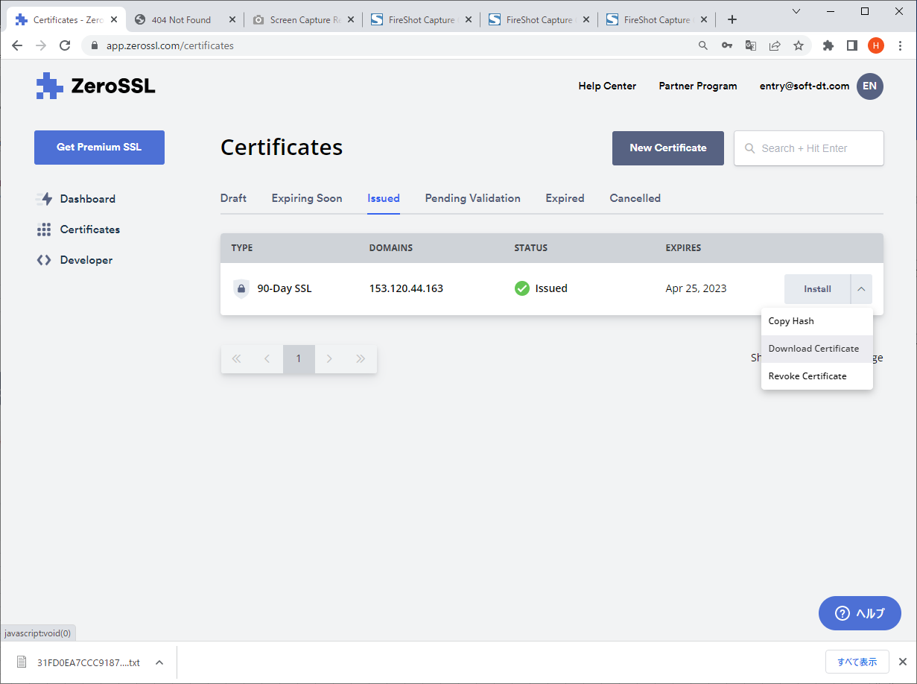
１．ZeroSSLにログインする。

 | https://app.zerossl.com/login/bye
 | ID：entry@soft-dt.com
 | パスワード：2wsxXSW"

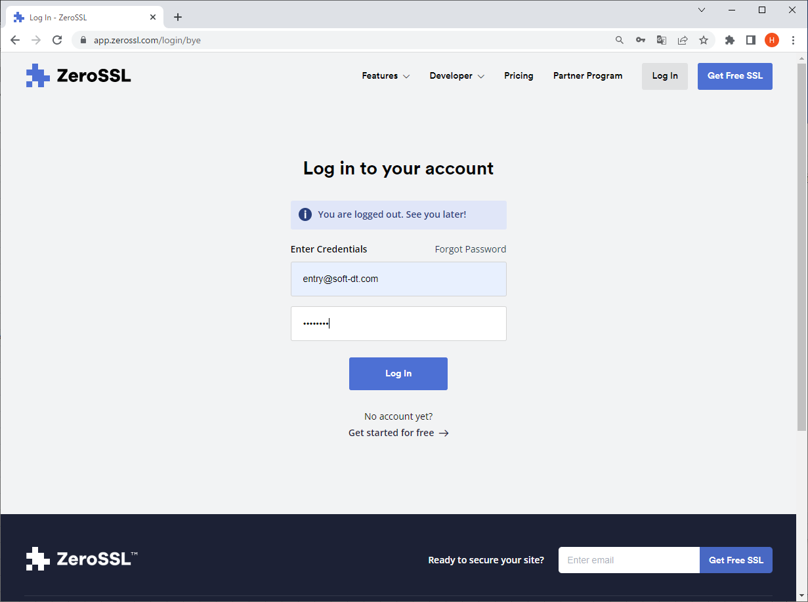

２．「New Certificate」ボタンを押下して新しい証明書を作成する。

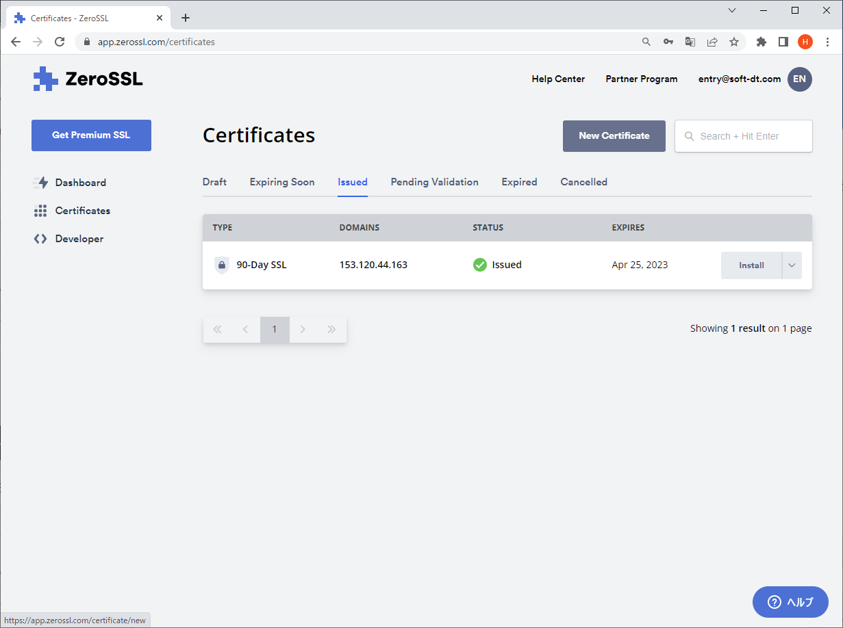

３．「New Certificate」ページで作成する証明書の設定を行う。

 | ドメイン： VPSのIPアドレス（ドメインを登録した場合はドメイン名） |  |  |  |  | フリープランのため"90-Day Certificate"（90日）を選択する。 | 変更なし | 変更なし（Freeプラン）
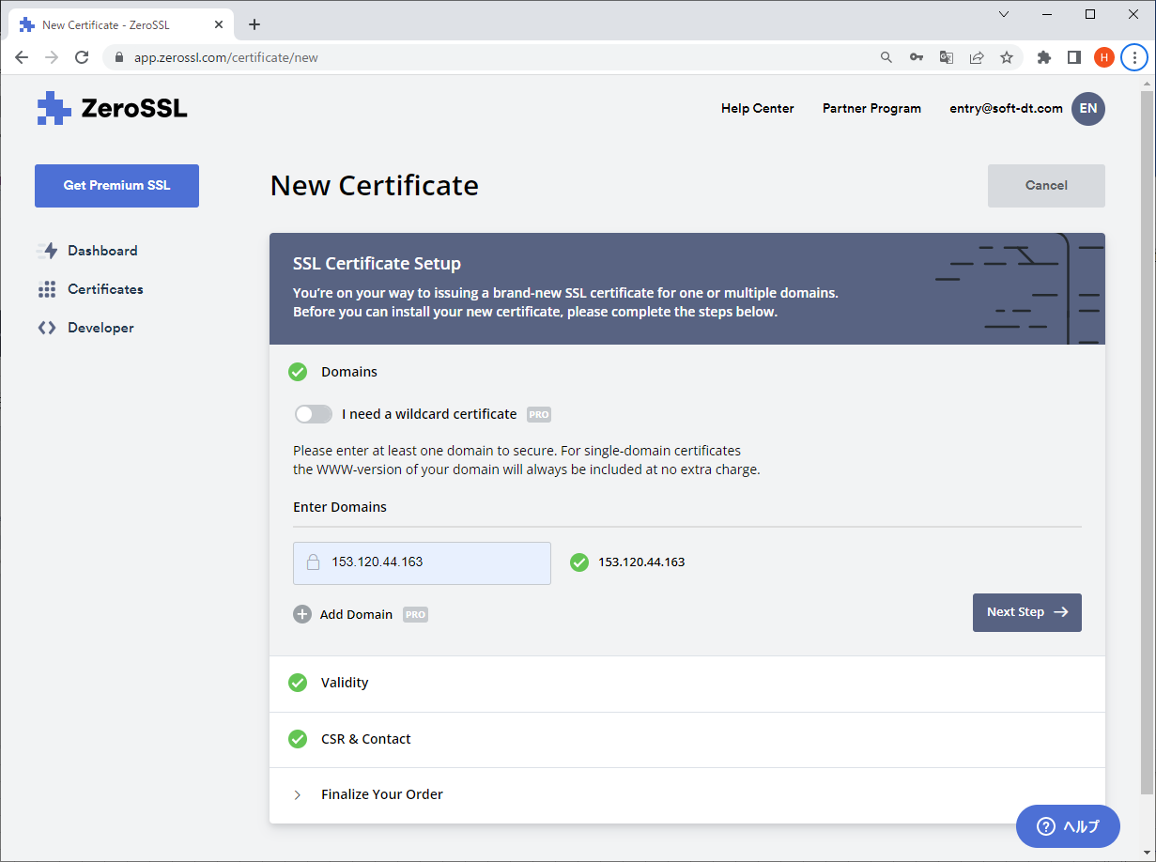
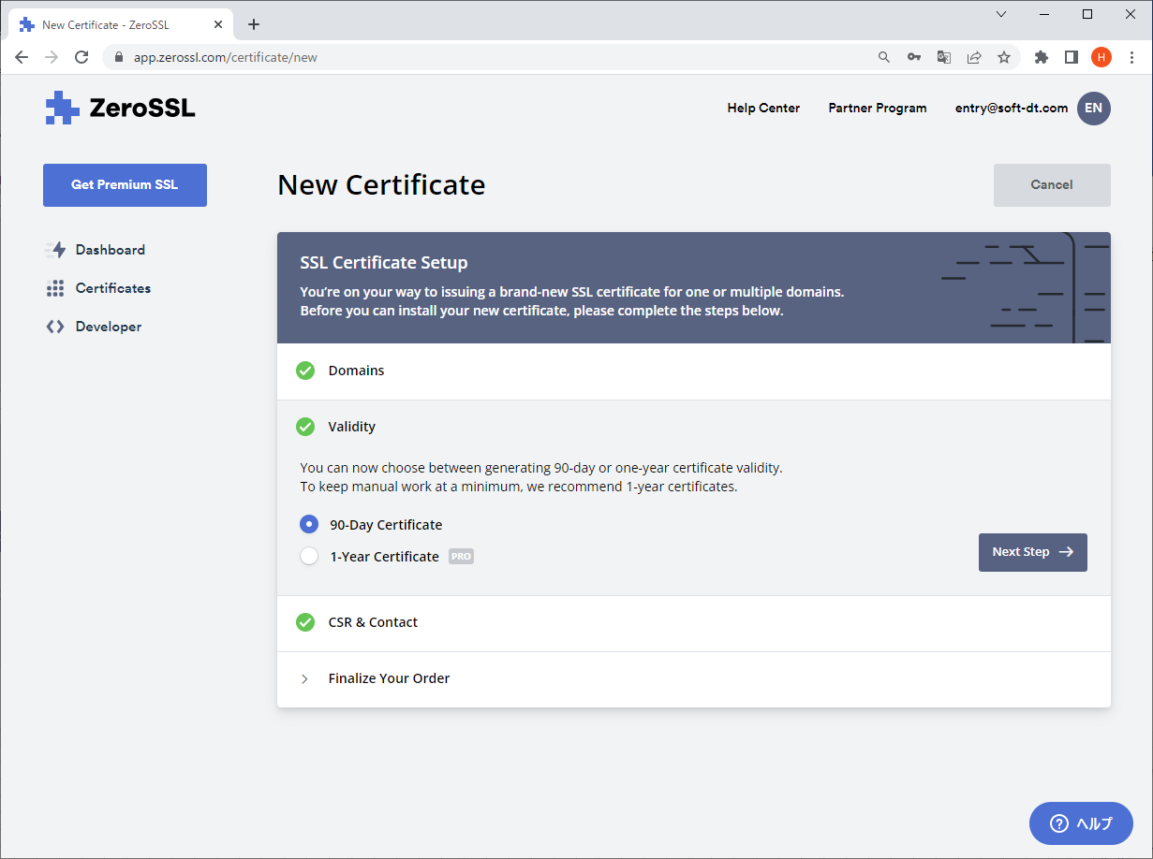
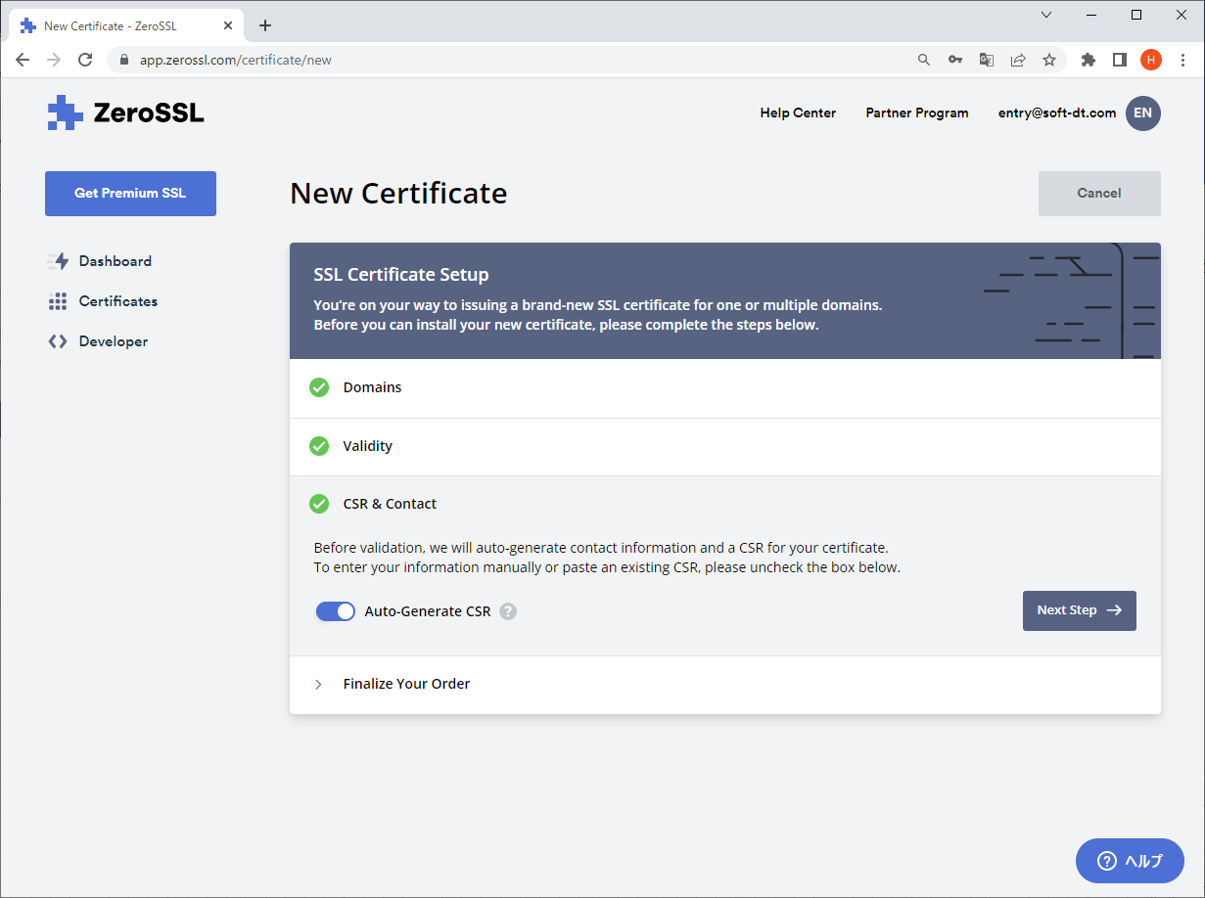
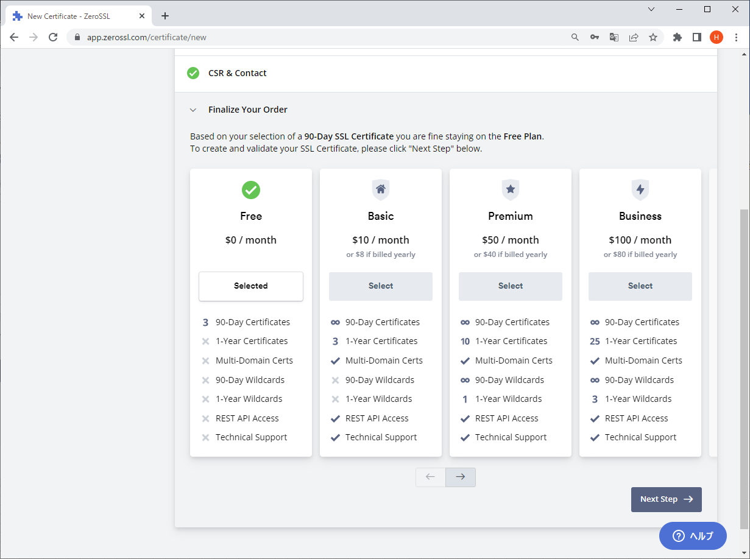

４．「Verify Domain」ページでドメイン検証設定を行う。

 | ① | 「３」でドメイン名を設定した場合は「DNS(CNAME)」、IPアドレスを設定した場合は「HTTP File Upload」を選択する。
 |  | # 運用開始時はドメインを登録していないためIPアドレスで公開するため、「HTTP File Upload」を選択する。

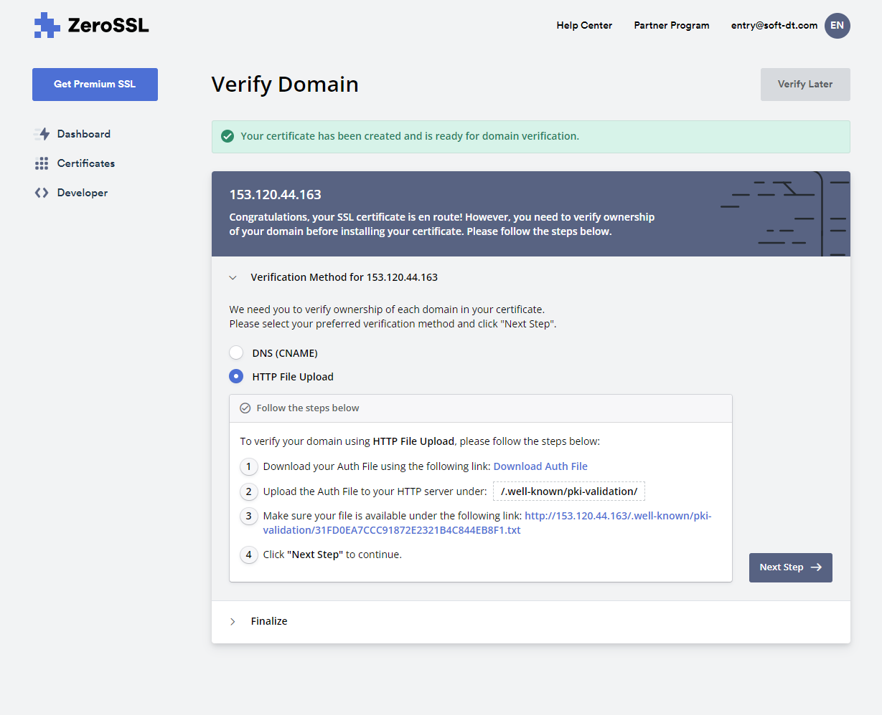

 | ② | 項①のリンク「Download Auth File」をクリックして認証ファイルをダウンロードする。
 |  | ダウンロードしたファイルを配備する資産の「nginx\ssl」フォルダに格納する。
 |  | ダウンロードしたファイル名を配備する資産の「nginx\conf.d\default.conf」ファイル内に記載する。（下記の赤字箇所）

 |  | server { listen 80; server_name localhost; location / { proxy_set_header X-Real-IP $remote_addr; proxy_set_header X-Forwarded-For $proxy_add_x_forwarded_for; proxy_set_header Host $http_host; proxy_set_header X-NginX-Proxy true; proxy_pass http://express:3000/; } location /.well-known/pki-validation { alias /etc/nginx/conf.d/; index E67885890572365E807C235963A09BB1.txt; } } server { listen 443 ssl; server_name localhost; ssl on; ssl_certificate /etc/nginx/ssl/certificate_.crt; # SSL証明書 ssl_certificate_key /etc/nginx/ssl/private.key; # 秘密鍵 location / { proxy_pass http://express:3000/; proxy_redirect default; } }

 | ③ | ②完了後、運用環境を構築して検証を行なう。 |  | ※ | 検証後に、サーバ証明書・秘密鍵をダウンロードする
 |  | 運用環境を構築してコンテナ起動後、「Verify Domain」ボタンをクリックする。

 |  | 現時点で検証を行なわない場合は、「Verify Later」ボタンをクリックして設定を完了する。

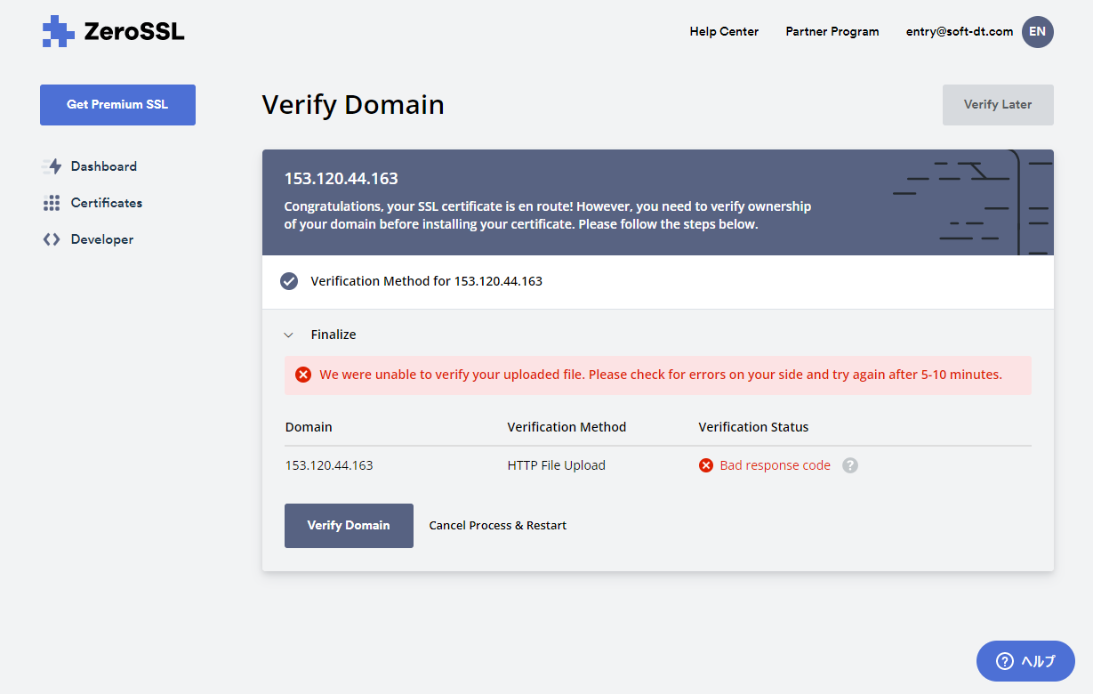
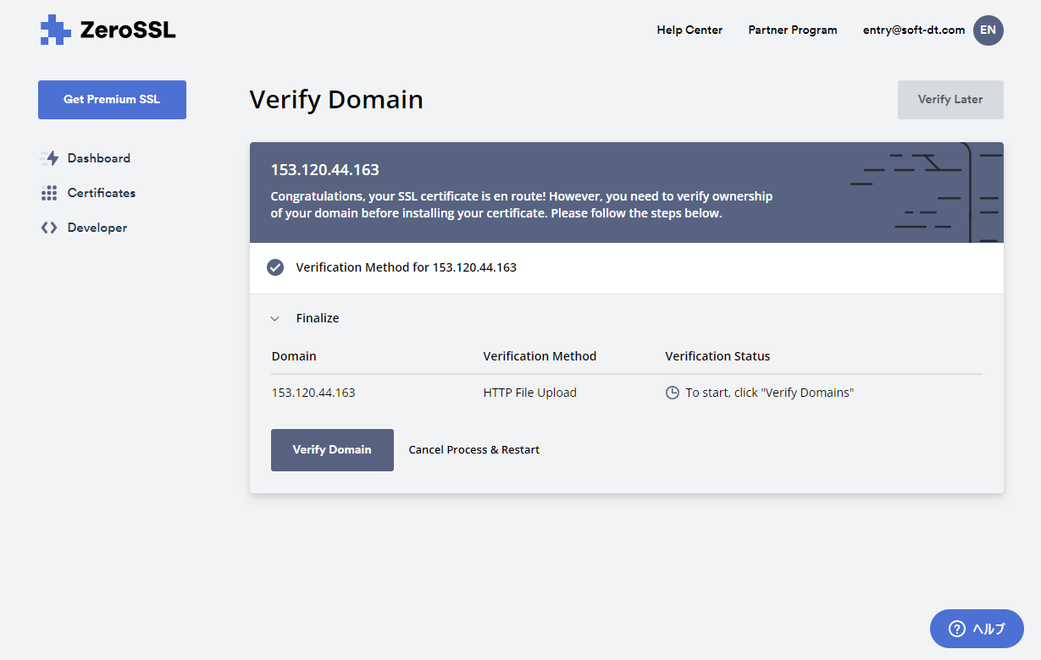

 |  | ※ | SSL証明書更新時は検証が必須となる。
 |  |  | ②で取得した認証ファイルを運用環境に配備後、コンテナを起動してWebサーバーを公開したのち、
 |  |  | 「Verify Domain」ボタンをクリックする。

５．作成した証明書（zip）をダウンロードしてファイルを解凍後、すべてのファイルを配備する資産の「nginx\ssl」フォルダに格納する。

 | ・ | ca_bundle.crt
 | ・ | certificate.crt
 | ・ | private.key

Google Apps Script（bot）
■ | Google Apps Script ログイン

 |  | url |  |  |  |  | https://script.google.com/home
 |  | メールアドレス |  |  |  |  | soft.dt.dev@gmail.com
 |  | パスワード |  |  |  |  | 2wsxXSW"

■ | プロジェクト／ソースコード確認
 |  | ※ 新規構築時は、ファイル「resevation_bot.js」内のスクリプトをコピーする。

 |  | 1) | 「line_bot」を選択
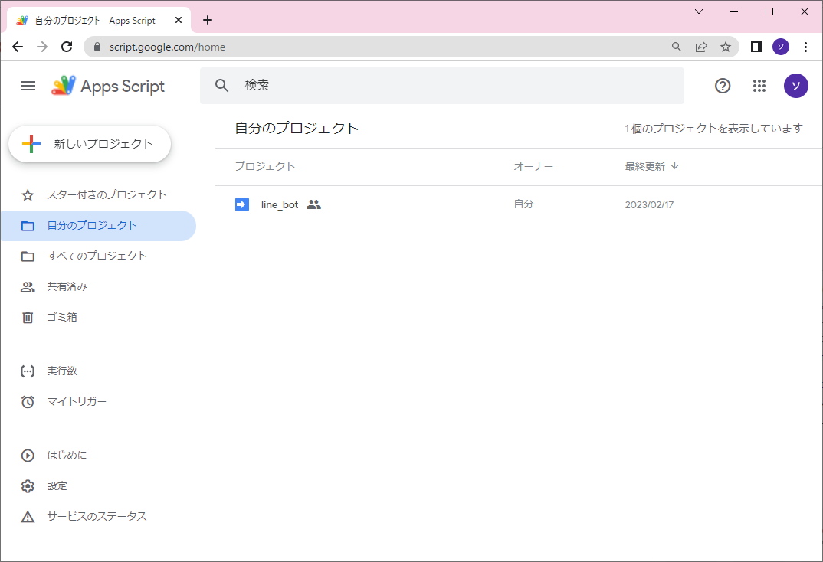

 |  | 2) | 「juju_line_bot.gs」を選択
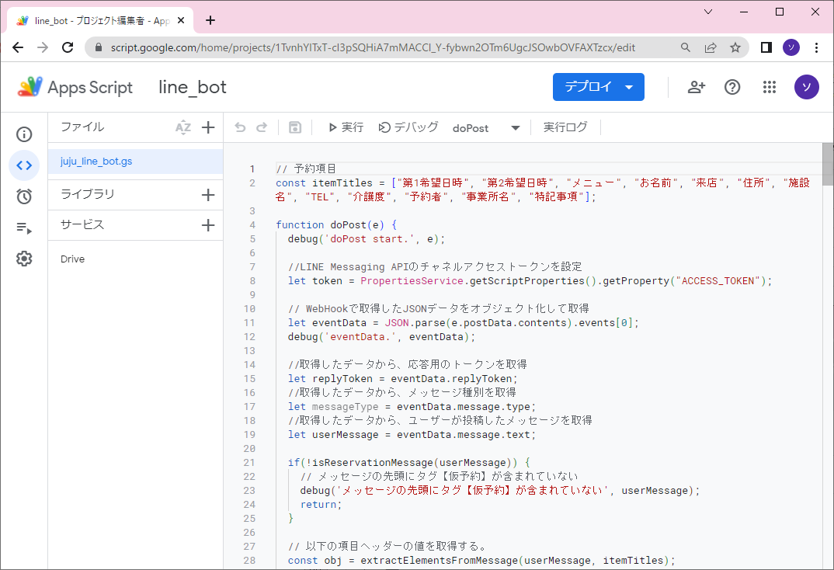

■ | 環境構築

 |  | ・ | Google Apps Scriptのタイムゾーンを日本標準時に設定する。
 |  |  | 「Google Apps Script」の「プロジェクトの設定」－「全般設定」でタイムゾーンを日本標準時に設定する。

 |  | ・ | Google Apps Scriptにサービスを追加する。
 |  |  |  | 以下のサービスを追加する。
 |  |  |  | －Google Drive API

 |  | ・ | スクリプトプロパティを設定する。
 |  |  |  | 「Google Apps Script」の「プロジェクトの設定」－「スクリプトプロパティ」に以下のプロパティ・値を追加する。
 |  |  |  | プロパティ |  |  |  |  |  | 値
 |  |  |  | ACCESS_TOKEN |  |  |  |  |  | 「LINE Developers」-「Messaging APIチャネル」のチャネルアクセストークンの値を指定する。
 |  |  |  | DEBUG |  |  |  |  |  | ログ出力フラグ。
 |  |  |  | FOLDER_ID |  |  |  |  |  | 予約受付表を管理するGoogleドライブのフォルダIDを指定する。
 |  |  |  | LOG_SHEET_NAME |  |  |  |  |  | ログ管理スプレッドシート内のシート名。
 |  |  |  | LOG_SPREAD_ID |  |  |  |  |  | ログ管理スプレッドシートID 。
 |  |  |  | OUTPUT_RESERVATION_SHEET |  |  |  |  |  | 仮予約管理スプレッドシート出力フラグ。
 |  |  |  | REPLY_URL |  |  |  |  |  | LINE reply APIのURLを指定する。（https://api.line.me/v2/bot/message/reply） 本APIにより、利用ユーザーに受付完了のメッセージを返信する。
 |  |  |  | TEMPLATE_URL |  |  |  |  |  | 予約受付表テンプレートファイルのファイルIDを指定する。

 |  |  |  | 左側メニューの設定アイコンを選択後、右側コンテンツのスクリプトプロパティを確認
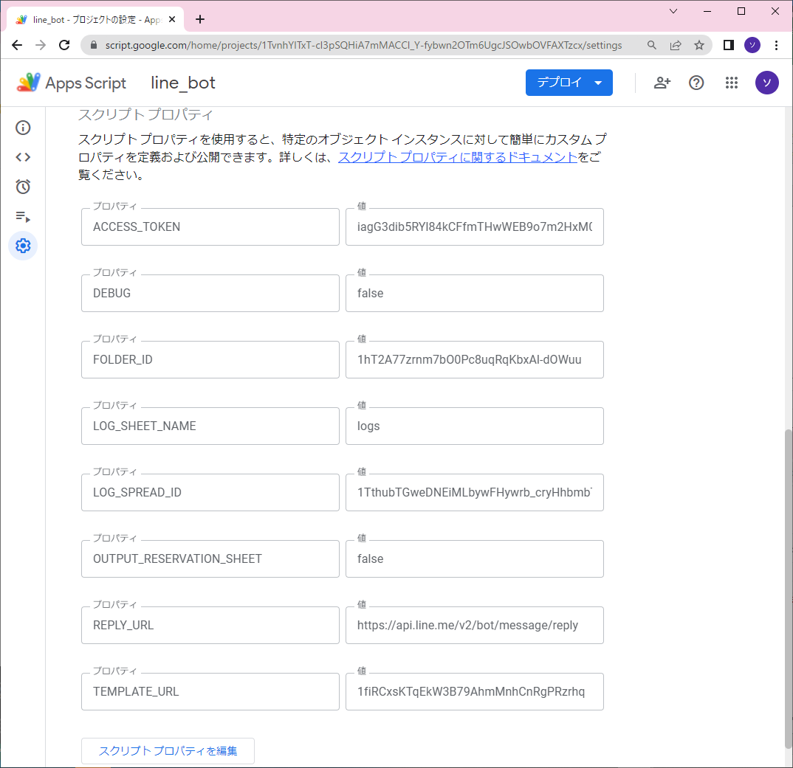

 |  | ・ | Google Driveに予約受付表を管理するフォルダを作成する。
 |  |  |  | 予約受付表スプレッドシートをお客様が管理するGoogle Driveで管理する場合は共有設定を行う。
 |  |  |  | 作成時のフォルダIDをスクリプトプロパティ「FOLDER_ID」に設定する。

 |  | ・ | Google Driveに予約受付表テンプレートファイルを配備する。
 |  |  |  | 「スクリプトプロパティ」の「TEMPLATE_URL」に指定したフォルダに配備する。

 |  | ・ | Google Driveにログを管理するフォルダおよびスプレッドシートを作成する。
 |  |  |  | スプレッドシートは任意のファイル名で作成し、シート名に「log」を設定する。

 |  |  |  | スクリプトプロパティに以下を設定する。
 |  |  |  | － | 「OUTPUT_RESERVATION_SHEET」を'true'に設定する。
 |  |  |  | － | 「LOG_SPREAD_ID」に作成時のファイルIDを設定する。
 |  |  |  | － | 「LOG_SPREAD_ID」に上記で設定したシート名を設定する。

 |  | 【補足】

 |  |  | ・ | GoogleドライブのフォルダーID、ファイルIDは、ブラウザでアクセスした際のURLから取得する。

 |  |  |  | 例）
 |  |  |  | ・フォルダ
 |  |  |  |  |  | URL: https://drive.google.com/drive/u/2/folders/1hT2A77zrnm7bO0Pc8uqRqKbxAl-dOWuu
 |  |  |  |  |  | フォルダID: 1hT2A77zrnm7bO0Pc8uqRqKbxAl-dOWuu

 |  |  |  | ・ファイル
 |  |  |  |  |  | https://docs.google.com/spreadsheets/d/1taoqBUPZ4TWkmLCP2LzjdfipwuI7hgteahS_kHKo0aA/edit#gid=549149615
 |  |  |  |  |  | ファイルID: 1taoqBUPZ4TWkmLCP2LzjdfipwuI7hgteahS_kHKo0aA

■ | デプロイ

 |  | 1) | 画面上部のメニューから「デプロイ」ボタンをクリックする。「デプロイを管理」メニューを選択
 |  | 2) | 操作内容によりメニューを選択する。

 |  |  | 新しいデプロイ |  |  |  |  | スクリプトを新規でデプロイする。
 |  |  | デプロイを管理 |  |  |  |  | デプロイ済みのスクリプトの参照・編集・再デプロイの管理を行う。

 |  | ※ | デプロイ時、以下の設定に留意する。

 |  |  | 次のユーザーとして実行 |  |  |  |  |  | 自分（soft.dt.dev@gmail.com）
 |  |  | アクセスできるユーザー |  |  |  |  |  | 全員

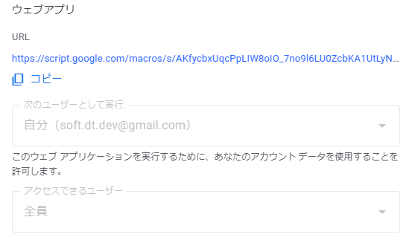

■ | 参考

 | ・ | 【GAS】覚えておきたい制限・上限まとめ
 |  |  | https://tetsuooo.net/gas/1101/

